상품제안서
에브리데이 휴대용 알약케이스 | 상품코드: S43687

 |  |  |  |  |  |  | 02-713-8555 | www.synergygift.co.kr
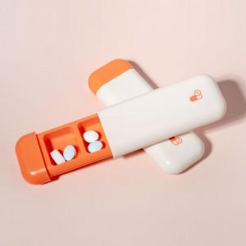 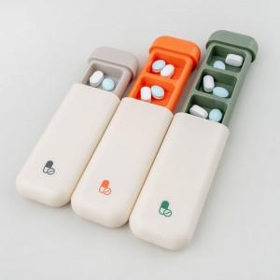 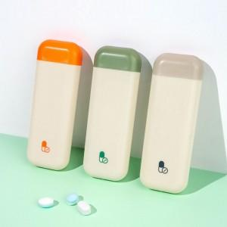

【상세/제작정보】

【인쇄/포장옵션】 | 레이저, 풀칼라, 컬러필름전사 / OPP(비닐)

【공급단가】 | 수량 | 100~ | 300~ | 500~ | 1,000~ | 3,000~
*VAT별도 | 단가 | 1,880원 | 1,790원 | 1,750원 | 1,710원 | 1,680원

【상품 URL】 | https://www.synergygift.co.kr:443/src/goods_detail.php?gdno=43687

